КУХНИ
 |  |  |  | Модульная система для кухни.
 |  |  |  | ФОРПОСТ

пеоеоценка

 |  | Навесные шкафы |  |  |  |  |  | ДЕЛИ |  | ПРАГА | СИТИ | ПРЕМЬЕРА | ГРАЦИЯ | ПРЕМЬЕРА
 |  |  |  |  |  |  |  | ЛДСП |  | МДФ матовая | МДФ глянец | МДФ металлик | МДФ металлик | ФОТОПЕЧАТЬ
 |  |  |  |  |  |  |  | Ясень Шимо Светлый |  | Дуб Седой | Апельсин, Ваниль, Олива. | Рубин, Оранж, Зелень, Белый | Белый | Яблоко, Апельсин, Лесные Ягоды, Клубника.
 |  | Наименование |  | Размер (ШхВхГ) мм |  | м.3 | Вес. кг | Цена. руб |  | Цена. руб | Цена. руб | Цена. руб | Цена. руб | Цена. руб
0 | 1 | 300 | Шкаф торцевой | 300х600х300 |  | 0.012 | 5 | 600р. |  | 600р. | 600р.
#REF! | 4 | 400 | Шкаф 400 | 400х600х300 |  | 0.022 | 11 | 1,100р. |  | 1,300р. | 1,400р.
#REF! | 9 | 500 | Шкаф 500 | 500х600х300 |  | 0.026 | 12 | 1,100р. |  | 1,500р. | 1,600р.
#REF! | 12 |  | Газовка 500 | 500х300х300 |  | 0.013 | 8 | 800р. |  | 1,000р. | 1,100р.
#REF! | 13 | 600 | Шкаф 600 | 600х600х300 |  | 0.026 | 14 | 1,400р. |  | 1,700р. | 1,900р.
#REF! | 14 |  | Витрина 600 | 600х600х300 |  | 0.026 | 15 | 1,900р. |  | 2,000р. | 2,300р.
#REF! | 16 |  | Газовка 600 | 600х300х300 |  | 0.014 | 8.5 | 900р. |  | 1,100р. | 1,200р.
#REF! | 17 |  | Шкаф угловой | 600х600х600 |  | 0.034 | 18.5 | 1,800р. |  | 1,900р. | 2,000р.
#REF! |  | 800 | Шкаф 800 | 800х600х300 |  | 0.04 | 17.5 | 1,600р. |  | 2,100р. | 2,300р.
#REF! |  |  | Витрина 800 | 800х600х300 |  | 0.038 | 18 | 2,100р. |  | 2,500р. | 2,800р.
#REF! |  | 1000 | Шкаф 1000 | 1000х600х300 |  | 0.04 | 20 | 1,800р. |  | 2,600р. | 2,900р. |  |  | 3,600р.
#REF! |  | Напольные шкафы |  |  |  |  |  | ДЕЛИ |  | ПРАГА | СИТИ | ПРЕМЬЕРА | ГРАЦИЯ
#REF! |  |  |  |  |  |  |  | ЛДСП |  | МДФ матовая | МДФ глянец | МДФ металлик | МДФ цветы глянец
 |  |  |  |  |  |  |  | Ясень Шимо Тёмный |  | Дуб Тёмный | Апельсин, Ваниль, Олива. | Рубин, Оранж, Зелень, Белый, Чёрный | Цветы
#REF! | 20/21 | Наименование |  | Размер (ШхВхГ) мм |  | м.3 | Вес. кг | Цена. руб |  | Цена. руб | Цена. руб | Цена. руб | Цена. руб
#REF! | 22 | 300 | Стол торцевой (прав, лев) | 300х850х600 |  | 0.035 | 10 | 1,200р. |  | 1,200р. | 1,200р. |  | 1,200р.
#REF! | 25 | 400 | стол 400 комби | 400х850х600 |  | 0.041 | 20.5 | 1,900р. |  | 2,200р. | 2,300р. |  | 2,500р.
#REF! | 27 |  | Пенал 400 | 400х2082х550 |  | 0.084 | 80 | 3,400р. |  | 4,400р. | 4,700р. |  | 4,900р.
#REF! | 30 | 500 | Стол 500 комби | 500х850х600 |  | 0.042 | 24 | 2,100р. |  | 2,400р. | 2,700р. |  | 2,900р.
#REF! | 31 |  | Мойка 500 | 500х820х440 |  | 0.029 | 17 | 1,300р. |  | 1,600р. | 1,800р. |  | 2,000р.
#REF! | 32 | 600 | Стол 600 | 600х850х600 |  | 0.05 | 27.5 | 2,400р. |  | 2,800р. | 3,000р. |  | 3,200р.
#REF! | 34 |  | Стол 600 комби | 600х850х600 |  | 0.042 | 30 | 2,800р. |  | 3,100р. | 3,400р. |  | 3,500р.
#REF! | 35 |  | Духовка 600 | 600х820х600 |  | 0.036 | 13 | 2,300р. |  | 2,300р. | 2,400р. |  | 2,400р.
#REF! |  |  | Мойка 600 | 600х820х440 |  | 0.036 | 18 | 1,600р. |  | 1,900р. | 2,000р. |  | 2,300р.
#REF! | 38 | 800 | Стол 800 | 800х850х600 |  | 0.067 | 32 | 2,800р. |  | 3,400р. | 3,600р. |  | 3,800р.
#REF! | 39 |  | Стол 800 комби | 800х850х600 |  | 0.071 | 36 | 3,200р. |  | 3,800р. | 4,100р. |  | 4,200р.
#REF! | 40 |  | Мойка 800 | 800х820х440 |  | 0.037 | 19.5 | 1,700р. |  | 2,300р. | 2,400р. |  | 2,700р.
 |  | 1000 | Стол 1000 комби | 1000х850х600 |  | 0.061 | 35.5 | 3,500р. |  | 4,300р. | 4,700р. |  | 5,000р.
#REF! |  |  | Стол угловой (унив) | 1000х850х600 |  | 0.061 | 35.5 | 3,400р. |  | 4,000р. | 4,300р. |  | 4,600р.

 | Рисунки фотопечать
 | 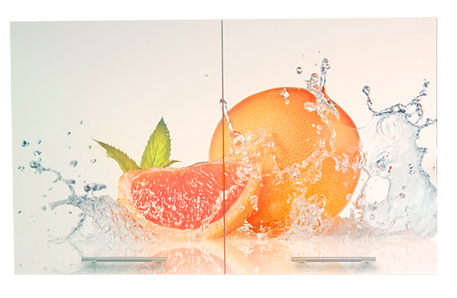 |  |  |  | 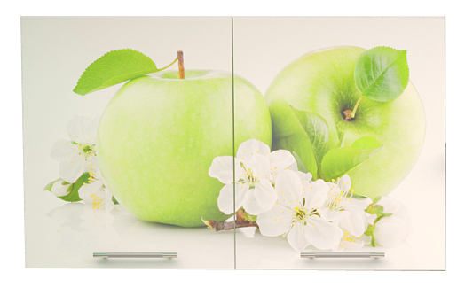 |  |  |  | 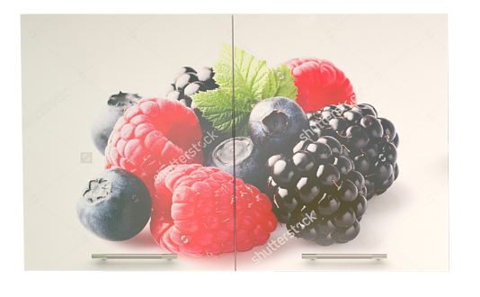 |  |  | 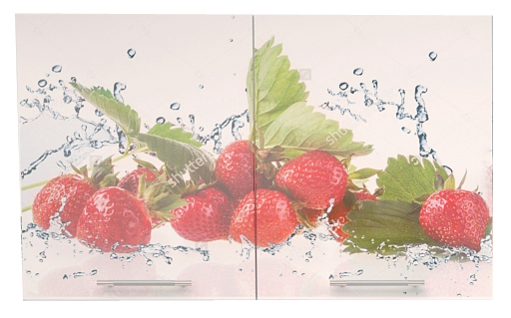

 | АПЕЛЬСИН |  |  |  | ЯБЛОКО |  |  |  | ЛЕСНЫЕ ЯГОДЫ |  |  | КЛУБНИКА
 | Шкаф 1000 Апельсин комплектуется с модулями кухни Премьера Оранж металлик и Белый металлик. |  |  |  | Шкаф 1000 Яблоко комплектуется с модулями кухни Премьера Зелень металлик и Белый металлик. |  |  |  | Шкаф 1000 Лесные Ягоды комплектуется с модулями кухни Премьера Чёрный металлик, Рубин металлик и Белый металлик. |  |  | Шкаф 1000 Клубника комплектуется с модулями кухни Премьера Рубин металлик и Белый металлик.

